الغلاف الداخلي
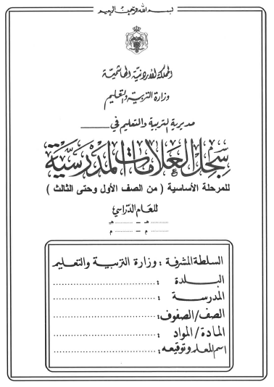

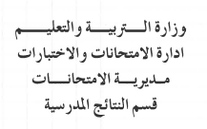
تربية

1441
1442
2019
2020

تربية
تربية
تربية
تربية

تربية

المادة الدراسية
و | ز | حـ | ط | ي | النتيجة السنوية |  | ملحوظــــــــات
التقـــــــــويم الاول | التقـــــــــويم الثاني | التقـــــــــويم الثالث | التــــــــقويم الرابع |  |  | نتيجة تقويم الإكمال
25% | 25% | 25% | 25% | 100% | 100%

الغلاف الأزرق
تربية

1441
1442
2019
2020

تربية
تربية
تربية
تربية

تربية

